帮助说明
湿空气物性参数计算程序帮助说明

概述

本程序用于计算湿空气的多种物性参数，包括比焓、密度、比热容、比容、露点温度、湿球温度、含湿量和相对湿度。用户可以根据已知的任意两个参数（干球温度、湿球温度、相对湿度）计算出所需的物理量。

函数说明

1. AirProperties(propertyType As String, param1 As String, value1 As Double, param2 As String, value2 As Double) As Double

功能: 根据输入的两个参数计算所需的湿空气物性参数。

参数:

propertyType: 要计算的物性参数类型（字符串）。有效值包括：

"Enthalpy": 比焓 (kJ/kg)
"Density": 湿空气密度 (kg/m³)
"SpecificHeat": 比热容 (kJ/kg·K)
"SpecificVolume": 比容 (m³/kg)
"DewPoint": 露点温度 (°C)
"WetBulbTemperature": 湿球温度 (°C)
"HumidityRatio": 含湿量 (kg水蒸气/kg干空气)
"RH": 相对湿度 (%)

param1: 第一个已知参数类型（字符串）。可选值为 "T_dry"（干球温度）、"T_wet"（湿球温度）、"RH"（相对湿度）。

value1: 第一个已知参数的数值（Double）。

param2: 第二个已知参数类型（字符串），同样可选值为 "T_dry"、"T_wet" 或 "RH"。

value2: 第二个已知参数的数值（Double）。

返回值: 根据所请求的物性参数返回相应的数值。

2. 辅助函数

以下是用于计算特定物性参数的辅助函数：

AirDensity(Tdb As Double, Twb As Double) As Double: 计算湿空气密度。
AirSpecificHeat(Tdb As Double, Twb As Double) As Double: 计算湿空气比热容。
AirSpecificVolume(Tdb As Double, Twb As Double) As Double: 计算湿空气比容。
AirDewPoint(Tdb As Double, Twb As Double) As Double: 计算露点温度。
AirWaterVaporPressure(Tdb As Double, Twb As Double) As Double: 计算水蒸气分压力。
AirRelativeHumidity(Tdb As Double, Twb As Double) As Double: 计算相对湿度。
AirHumidityRatio(Tdb As Double, Twb As Double) As Double: 计算含湿量。
AirWetBulbTemperature(Tdb As Double, RH As Double) As Double: 根据干球温度和相对湿度计算湿球温度。
AirDryBulbTemperature(Twb As Double, RH As Double) As Double: 根据湿球温度和相对湿度计算干球温度。

使用示例
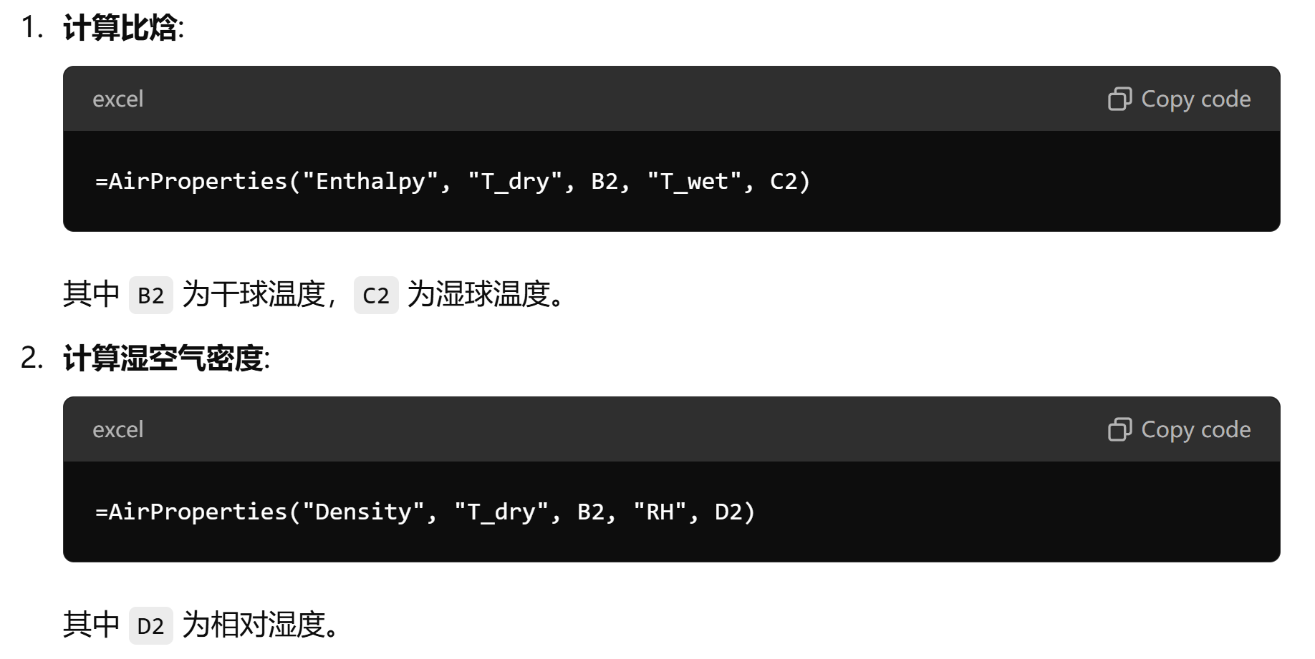

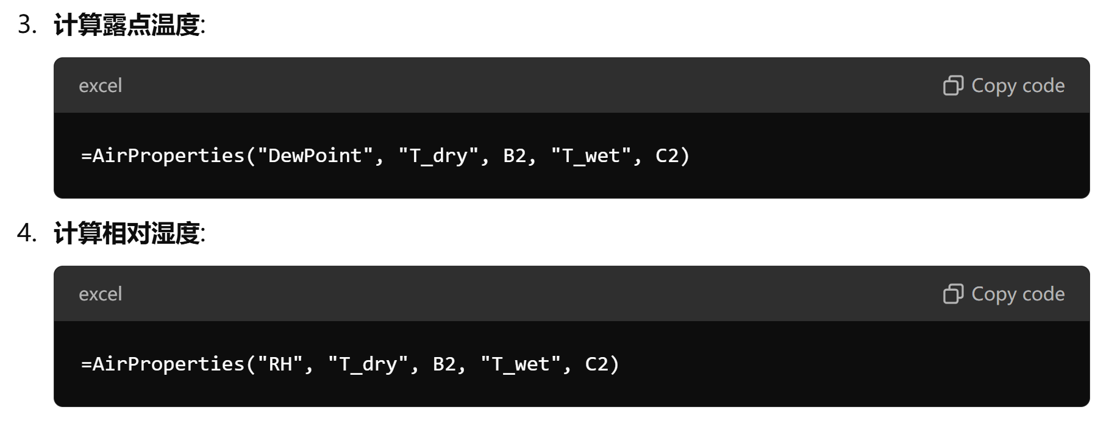

注意事项

确保输入的单元格包含有效的数值，且格式正确。
输入的参数名称必须用双引号括起来，确保拼写正确。
如果输入参数不符合要求，函数将返回 #VALUE! 错误。

常见问题

Q: 输入有效，但仍返回错误。
A: 请检查输入参数类型和单元格格式，确保它们都是数字。

Q: 如何确认返回的结果是否正确？
A: 可以手动计算简单的例子，或者使用已知的湿空气物性表进行对比。

联系信息

如需进一步支持或有疑问，请联系开发者。

作者：黄松林
邮箱：794129441@qq.com

数学模型
